Bước1+2 Tạo Branch+pull request
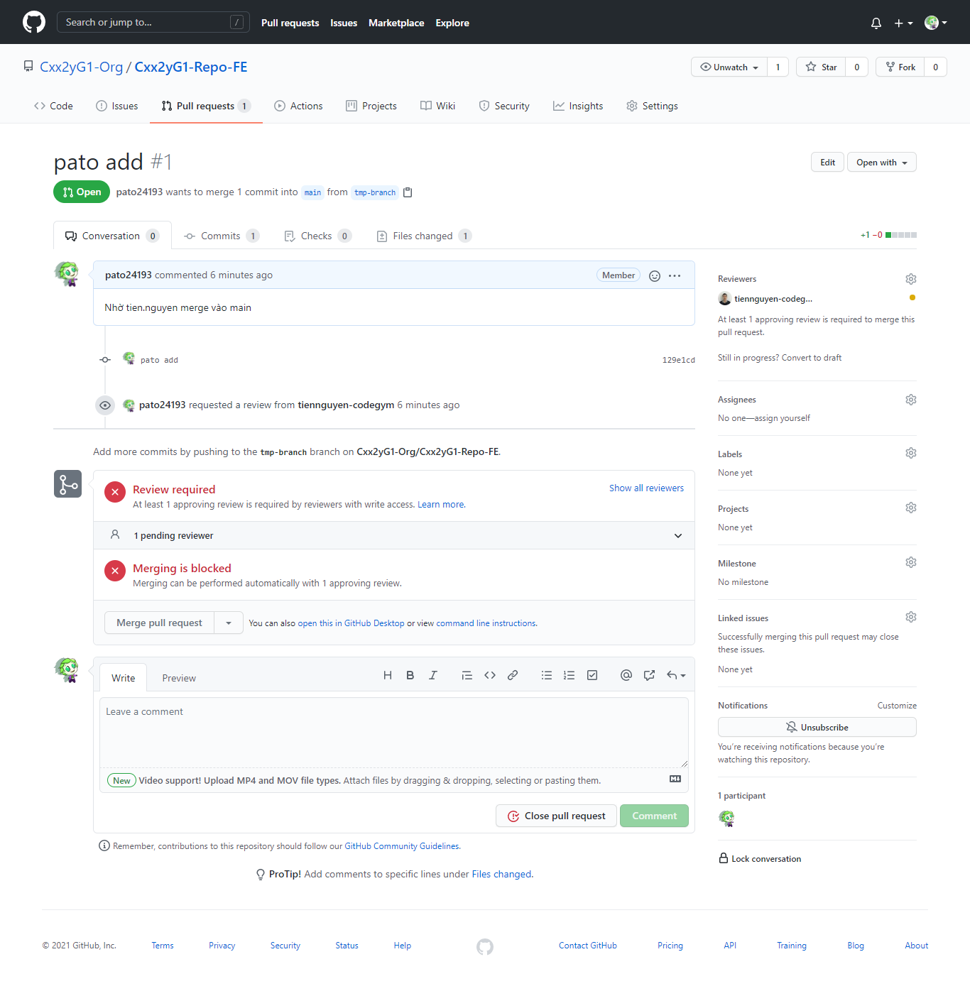
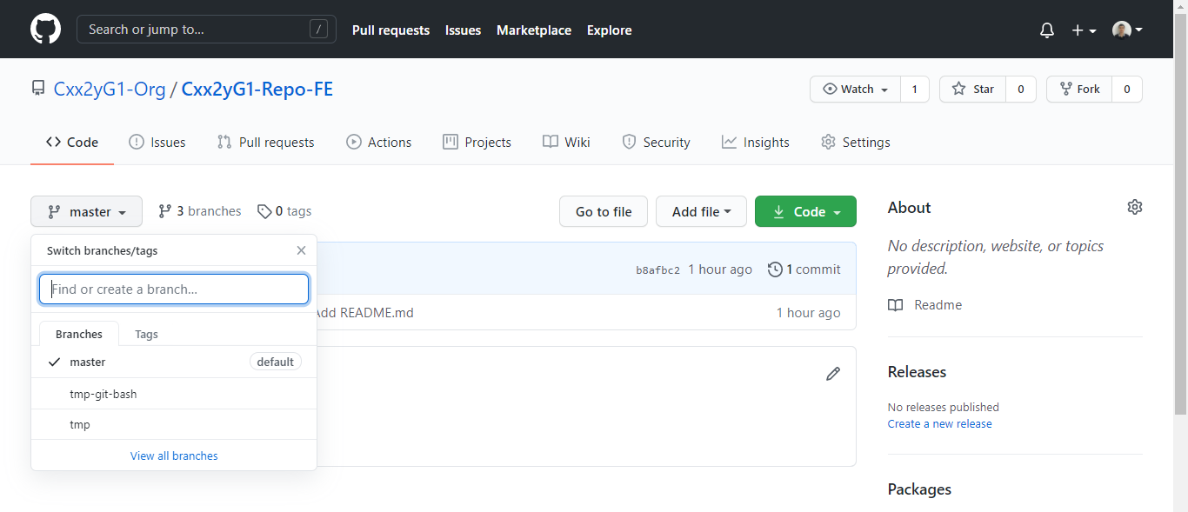
1 | Sau khi clone Repository về máy, thì thực hiện tạo branch.

1.1 | Sau khi clone Repo về máy, để tạo branch mới thì sử dụng câu lệnh:
 |  | git checkout -b [tên-branch]

1.2 | Kiểm tra xem đang trỏ đến branch nào:
 |  | git branch

1.3 | Sau khi thực hiện câu lệnh "git checkout -b", thì branch chỉ mới tồn tại ở local repository.

1.4 | Update source và thực hiện các câu lệnh để push lên git
 |  | VD: Tạo 1 file bất kỳ và thực hiện các câu lệnh .
 | 4.1. | git add tên-file
 | 4.2. | git commit -m "[nội-dung-commit]"
 | 4.3. | git merge origin/main
 | 4.4. | git pull origin main
 |  | - Nếu có conflict hoặc lỗi thì phải fix. Fix xong thì chạy lại project kiểm tra thử tất cả chức năng có bị lỗi hay không. Sau khi hoàn thành thì thực hiện lại từ bước 4.1 -> 4.4
 | 4.5. | git push origin [tên-branch]

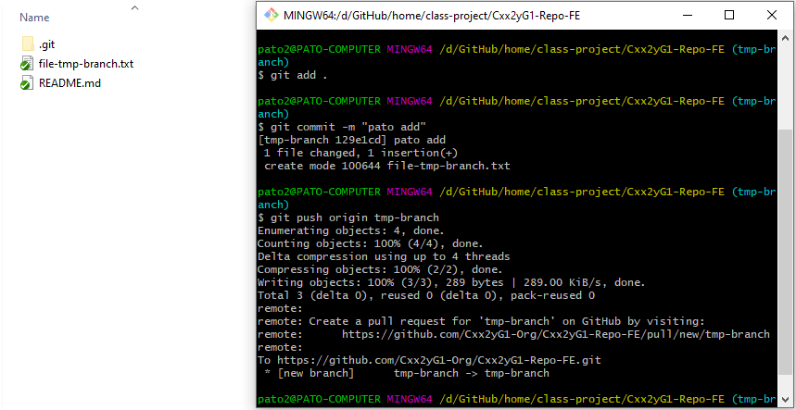

2 | Lúc này github xuất hiện pull request để bạn có thể tạo và tiến hành merge file ở branch vào main

2.1. | Click button Compare & pull request

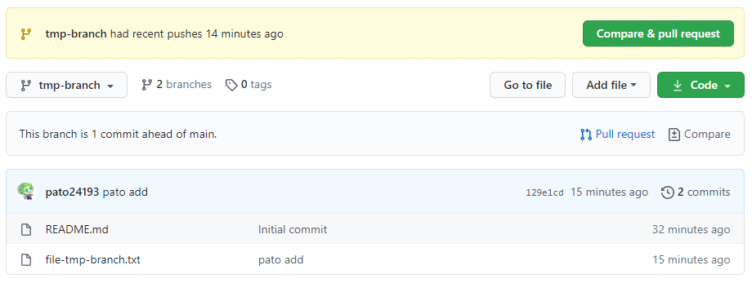

2.2. | Chọn người review là leader

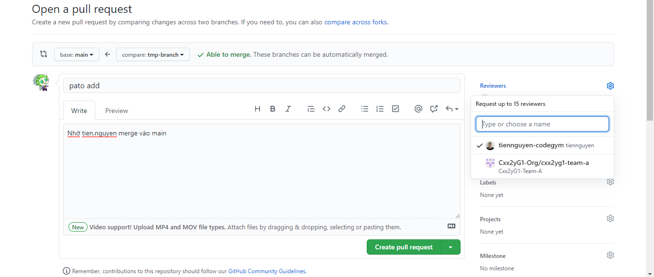

1

3

2
4

5

2.3. | Lúc này ở account thành viên (pato) sẽ không có quyền merge

Review pull request
1 | Di chuyển sang account leader (tien.nguyen) sẽ xuất hiện pull request đang chờ review.

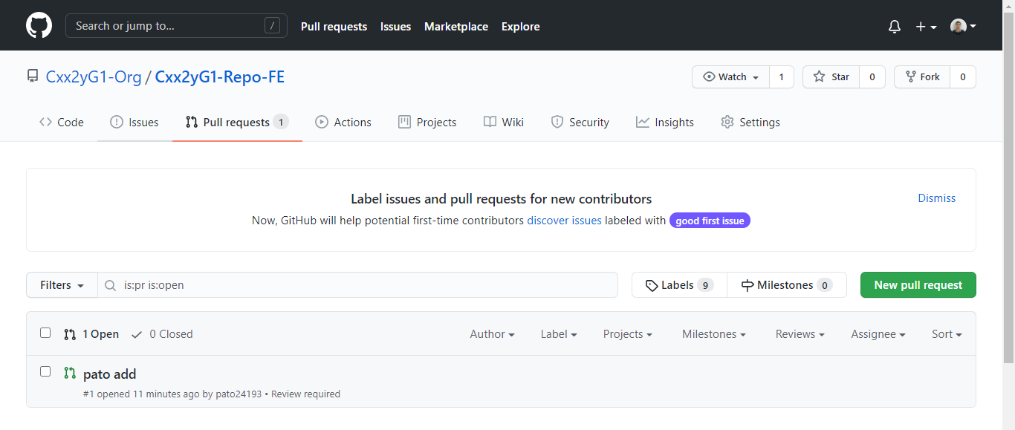

2 | Click button "Merge pull request"

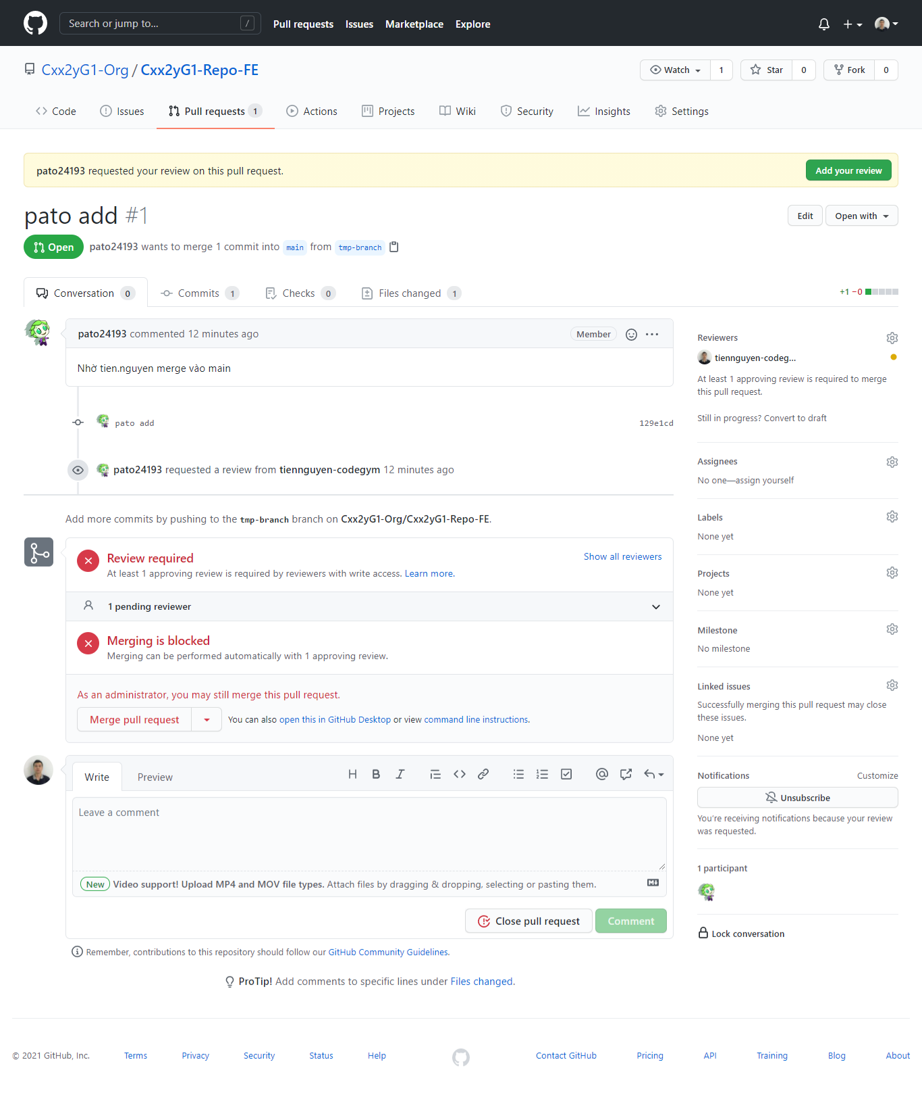

3 | Dùng quyền admin để click button "Confirm merge"

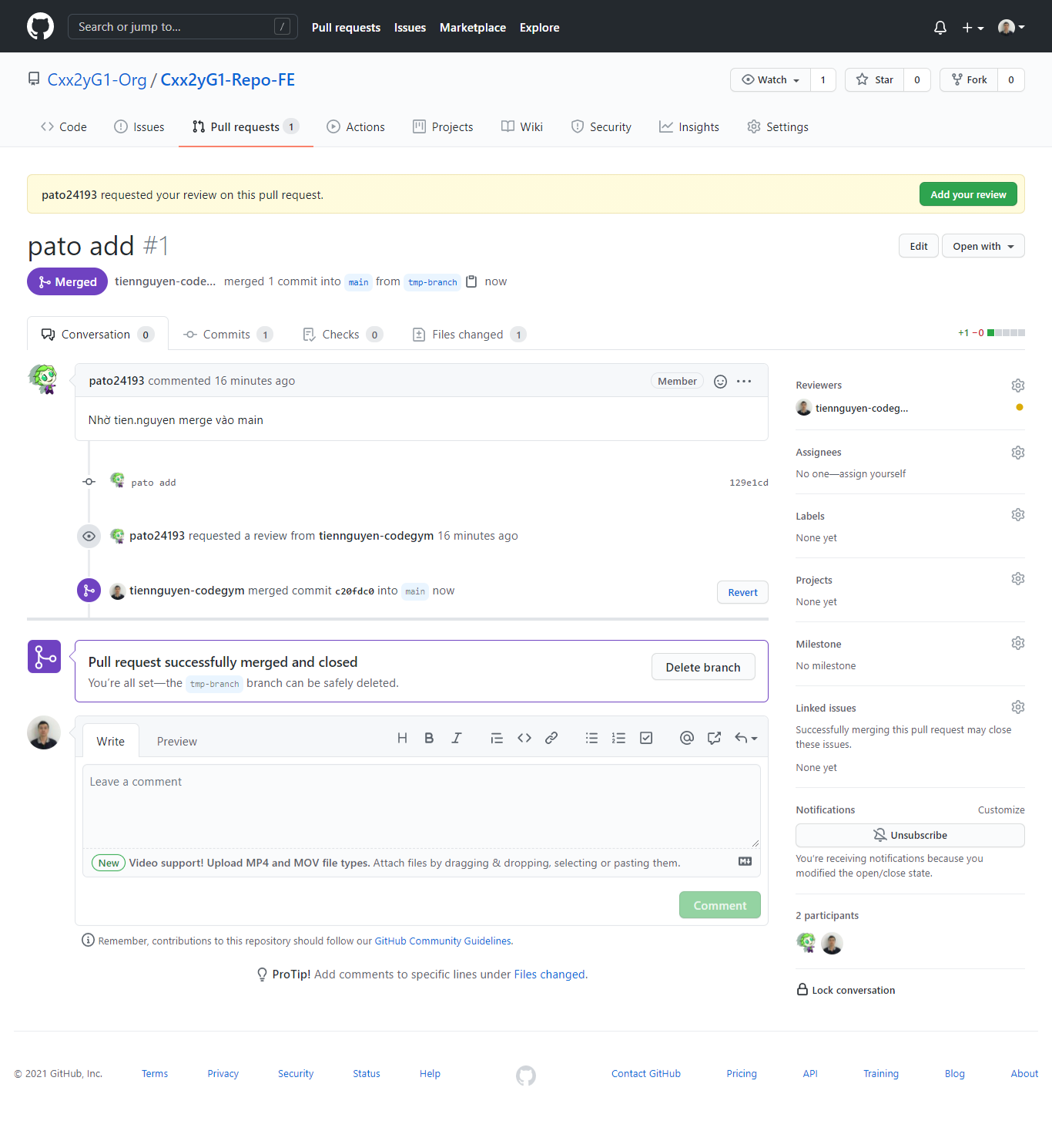

4 | Kết quả, file từ "branch" đã được merge vào "main"

Đồng bộ main to branch
1 | Trường hợp source ở branch đang không đồng bộ với source ở main

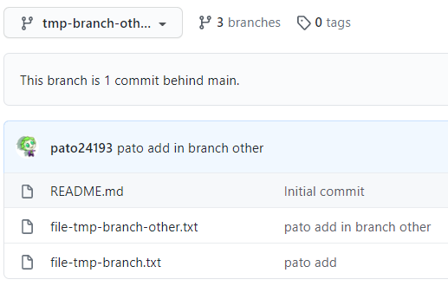

1.1. tmp-branch-other đẩy thêm 1 file lên main

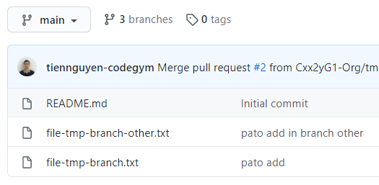

1.2. tmp-branch lúc nãy đang khác với main

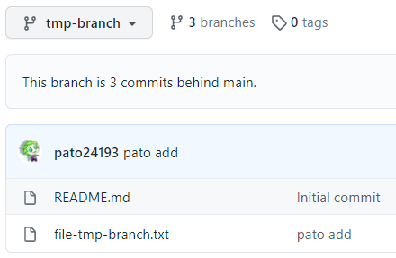

2 | Tiến hành cập nhật source từ main về branch

 | a. Trỏ về đúng branch của bạn, nếu đang trỏ ở branch rồi thì skip bước này
 |  | git checkout [tên-branch]
 | b. Update mới nhất từ main (master)
 |  | git fetch origin
 | c. Đồng bộ main -> branch (nếu nhánh tổng của bạn là master thì hãy sửa lại câu lệnh bên dưới, main -> master)
 |  | git merge origin/main

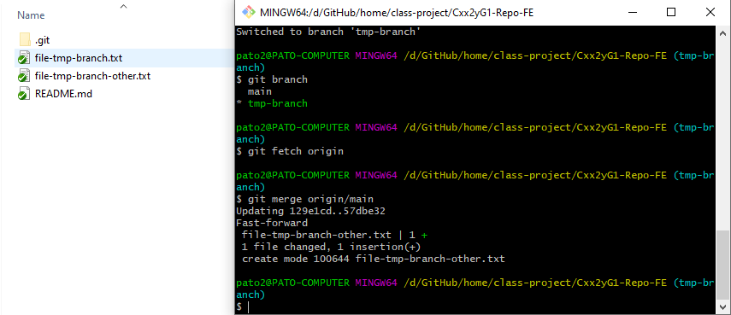

3 | Cập nhật local repository -> remote repository

3.1. | Từ bước 2 ở trên, thì local repository (branch ở máy) chỉ được cập nhật mới nhất từ main. Còn remote repository (branch ở github) vẫn như cũ

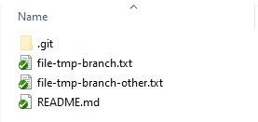

3.2 | Sử dụng trực tiếp lệnh push để cập nhật từ local repository -> remote repository

 | git push origin [tên-branch]

3.3 | Kết quả

 | Bởi vì source ở branch và main bây giờ là 1, nên github sẽ không bắt chúng ta phải tạo pull request nữa

